手順書
操作手順書 |  |  |  |  | 作成日時：2019/10/11-17:26:32

 | １．操作環境

 |  |  | シナリオファイル名 | C:\Users\Administrator\Desktop\動作確認手順\カレンダーマスタ登録／訂正.winsnr

 | ２．操作手順

 |  | ２．１．シナリオ：カレンダーマスタ登録／訂正
 |  |  | ２．１．１．[カレンダーマスタ登録／訂正]ウィンドウ |  |  | 確認日 | 結果
 |  |  | 画面 | 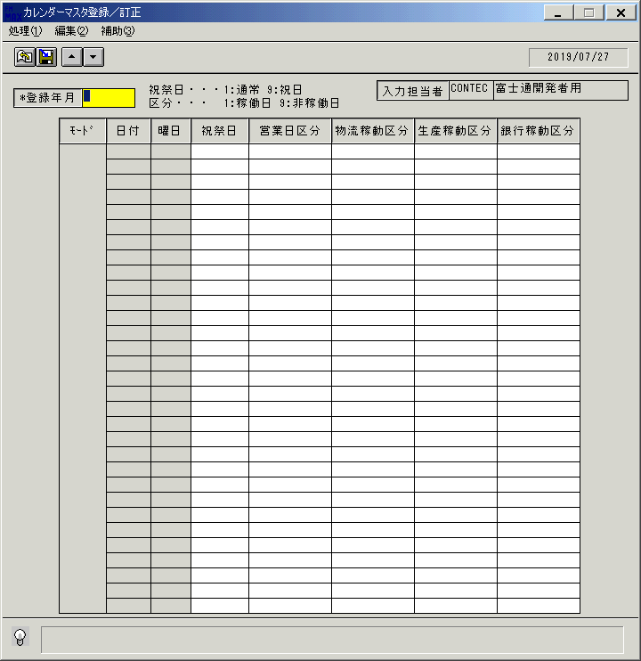
 |  |  | 操作内容 | 「カレンダーマスタ登録／訂正」ウィンドウを初期画面表示します。

 |  |  | ２．１．２．[カレンダーマスタ登録／訂正]ウィンドウ |  |  | 確認日 | 結果
 |  |  | 画面 | 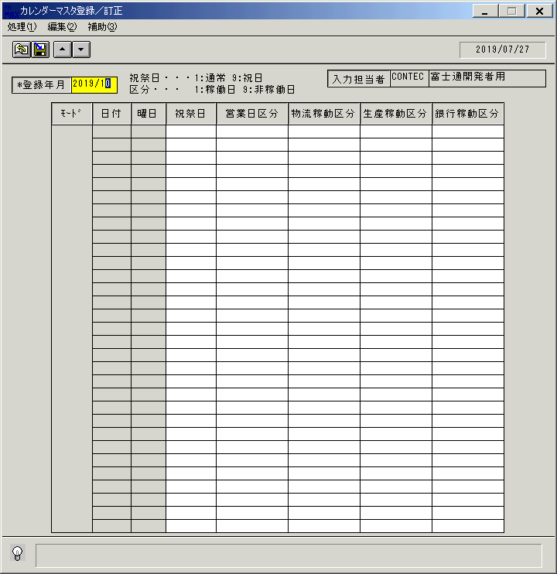
 |  |  | 操作内容 | 「登録年月」を入力し、Enterキーを押します。

 |  |  | ２．１．３．[カレンダーマスタ登録／訂正]ウィンドウ |  |  | 確認日 | 結果
 |  |  | 画面 | 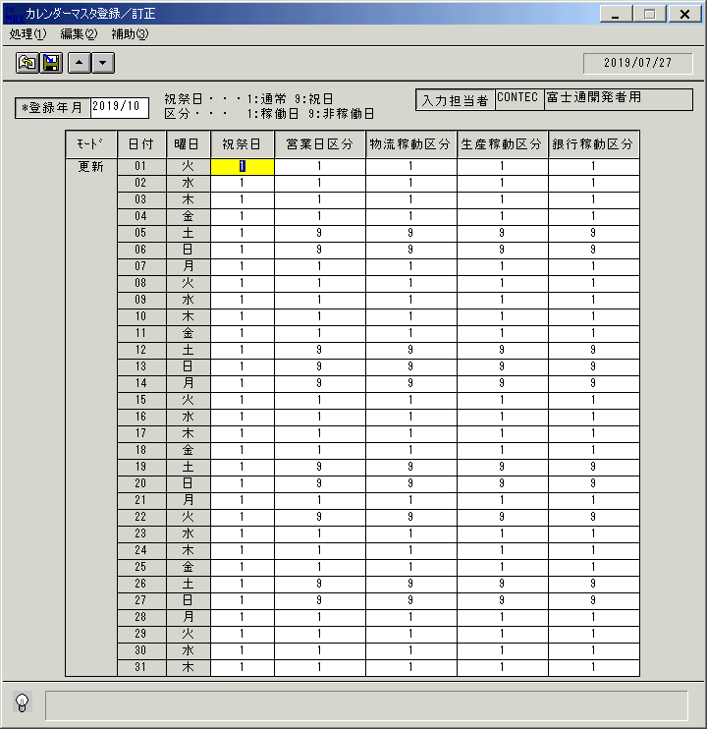
 |  |  | 操作内容 | カレンダーが表示されます。

 |  |  | ２．１．４．[カレンダーマスタ登録／訂正]ウィンドウ |  |  | 確認日 | 結果
 |  |  | 画面 | 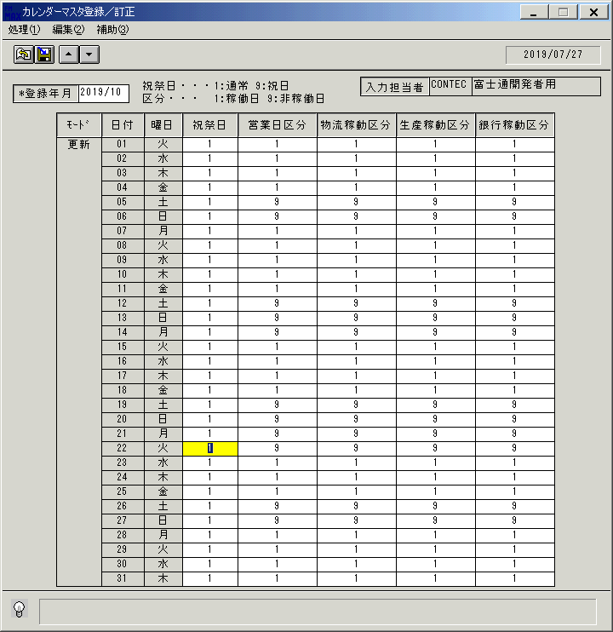
 |  |  | 操作内容 | 任意の日付の各区分を訂正し、登録ボタンをクリックします。

 |  |  | ２．１．５．[カレンダーマスタ登録／訂正]ウィンドウ - [カレンダーマスタ登録／訂正]ウィンドウ |  |  | 確認日 | 結果
 |  |  | 画面 | 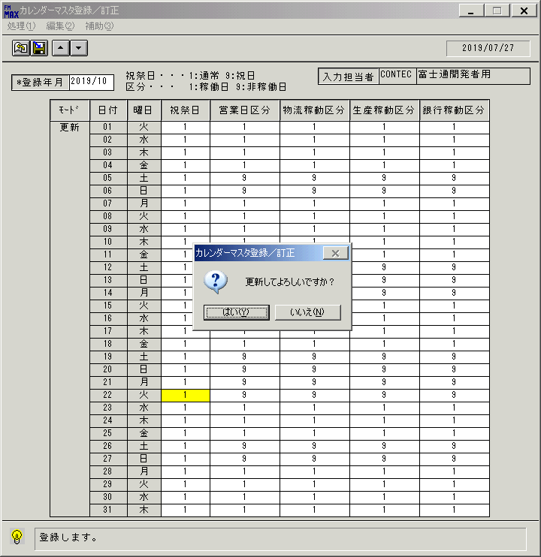
 |  |  | 操作内容 | 「はい」をクリックします。

 |  |  | ２．１．６．[カレンダーマスタ登録／訂正]ウィンドウ - [カレンダーマスタ登録／訂正]ウィンドウ |  |  | 確認日 | 結果
 |  |  | 画面 | 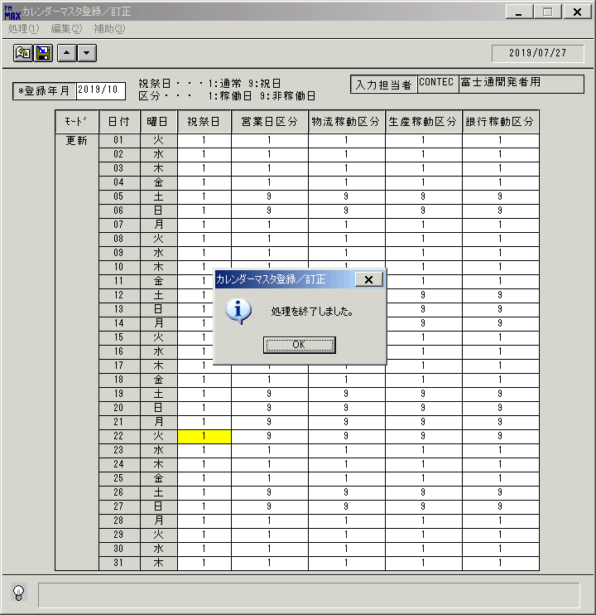
 |  |  | 操作内容 | 「OK」をクリックします。

 |  |  | ２．１．７．[カレンダーマスタ登録／訂正]ウィンドウ |  |  | 確認日 | 結果
 |  |  | 画面 | 
 |  |  | 操作内容 | カレンダーに訂正内容が更新されます。訂正した個所に元の値を入力し、登録ボタンをクリックします。

 |  |  | ２．１．８．[カレンダーマスタ登録／訂正]ウィンドウ - [カレンダーマスタ登録／訂正]ウィンドウ |  |  | 確認日 | 結果
 |  |  | 画面 | 
 |  |  | 操作内容 | 「はい」をクリックします。

 |  |  | ２．１．９．[カレンダーマスタ登録／訂正]ウィンドウ - [カレンダーマスタ登録／訂正]ウィンドウ |  |  | 確認日 | 結果
 |  |  | 画面 | 
 |  |  | 操作内容 | 「OK」をクリックします。

 |  |  | ２．１．１０．[カレンダーマスタ登録／訂正]ウィンドウ |  |  | 確認日 | 結果
 |  |  | 画面 | 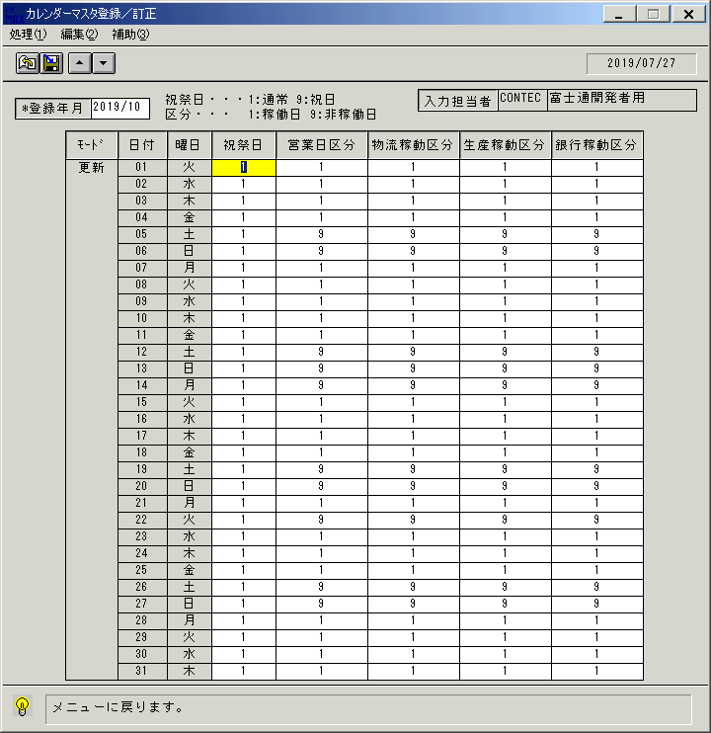
 |  |  | 操作内容 | 終了ボタンをクリックします。

 |  |  | ２．１．１１．[カレンダーマスタ登録／訂正]ウィンドウ - [カレンダーマスタ登録／訂正]ウィンドウ |  |  | 確認日 | 結果
 |  |  | 画面 | 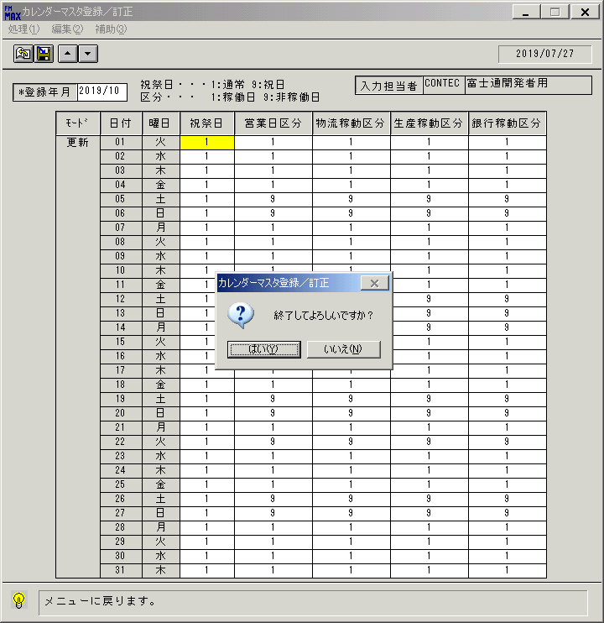
 |  |  | 操作内容 | 「はい」をクリックします。

